Hoja3
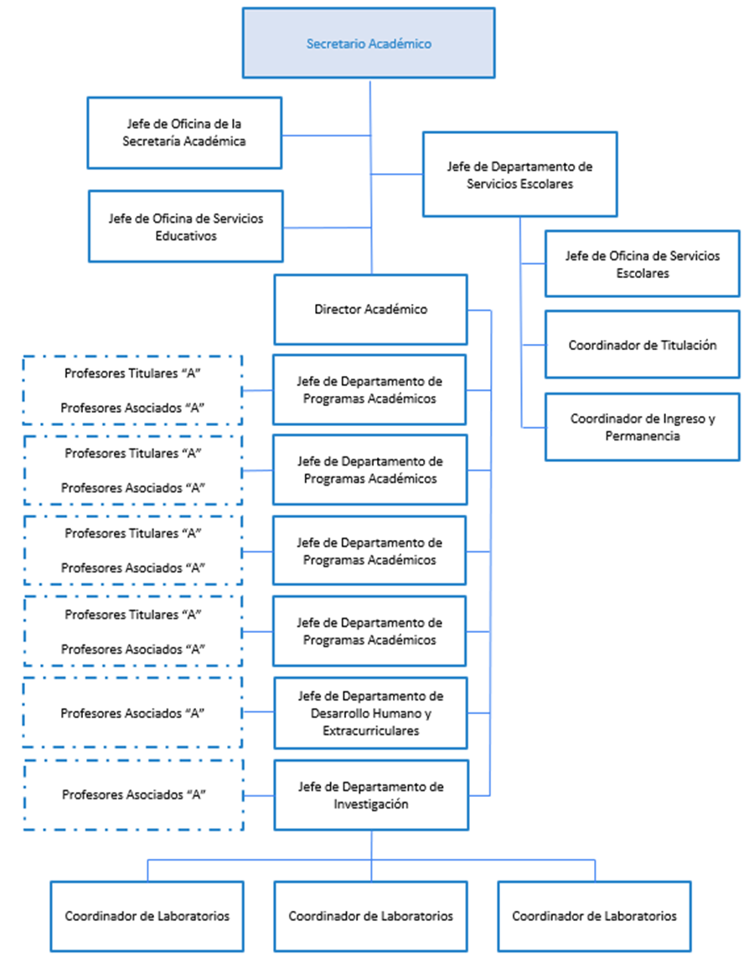
UNIVERSIDAD POLITÉCNICA DE JUVENTINO ROSAS
NOTAS DE GESTIÓN ADMINISTRATIVA
AL 30 DE JUNIO DE 2025

